List1
 |  | VÝBĚR ARCHEOLOGICKÝCH NÁLEZŮ

 |  | ÚVOD A PŘEHLED

 |  | 1 - STARÝ A STŘEDNÍ PALEOLIT
 |  | 2 - MLADÝ PALEOLIT ( HROTY)
 |  | 3 - MLADÝ PALEOLIT ( OSTATNÍ ŠTÍPANÁ INDUSTRIE)
 |  | 4 - POZDNÍ PALEOLIT A MEZOLIT
 |  | 5 - NEOLIT A ENEOLIT (HROTY, HROTITÉ ČEPELE, NOŽE A DÝČKY)
 |  | 6 - NEOLIT A ENEOLIT (OSTATNÍ ŠTÍPANÁ KAMENNÁ INDUSTRIE)
 |  | 7 - NEOLIT A ENEOLIT (BROUŠENÁ INDUSTRIE A JINÉ PŘEDMĚTY)
 |  | 8 - NEOLIT A ENEOLIT ( KERAMIKA, PŘESLENY A DALŠÍ)
 |  | 9 - PRAVĚKÉ UMĚNÍ
 |  | 10 - BRONZOVÉ A ŽELEZNÉ PŘEDMĚTY (PRAVĚK AŽ STŘEDOVĚK)
 |  | 11 - DOBA BRONZOVÁ A ŽELEZNÁ (KERAMIKA A DALŠÍ)
 |  | 12 - DOBA ŘÍMSKÁ A STĚHOVÁNÍ NÁRODŮ
 |  | 13 - DOBA HRADIŠTNÍ A RANÝ STŘEDOVĚK (KERAMIKA A JINÉ PŘEDMĚTY)

 |  |  | STARÝ A STŘEDNÍ PALEOLIT

 |  |  |  |  |  |  |  |  | OBR.1 a 2

 | ARTEFAKT | TYP nebo bližší určení | ROZMĚRY | SUROVINA | BARVA - PATINA | Č. U OBR. | NALEZIŠTĚ | ZN.OKR. | POZNÁMKA
1 | HROT | S BILATERÁLNÍ RETUŠÍ | 129X48X29 | SLUŇÁK | SVĚTLEŠEDÁ | 1 | LHOTA 1 | PŘ | LOK. LHOTA 1
2 | PLOCHÝ ČEPELOVÝ HROT | S BILATERÁLNÍ RETUŠÍ | 91X61X11 | SLUŇÁK | ŠEDOZELENÁ | 2 | KUDLOV-DÍLNICE | PŘ
3 | HROT (ČÁST ODLOMENA) | NA ÚŠTĚPU | 108X71X15 | SLUŇÁK | SVĚTLEŠEDÁ | 3 | KUDLOV-DÍLNICE | PŘ | FOTO (ODLIŠNÝ PŘEDMĚT OD TABULKY)
4 | ÚŠTĚP | () | () | SLUŇÁK | SVĚTLEŠEDÁ | 3 | KUDLOV-DÍLNICE | PŘ | TABULKA (ODLIŠNÝ PŘEDMĚT OD FOTA)
5 | ÚŠTĚP | S MÍSTNÍ RETUŠÍ | 41X50X13 | SLUŇÁK | SVĚTLEŠEDÁ | 4 | KUDLOV-DÍLNICE | PŘ
6 | ÚŠTĚP | S MÍSTNÍ RETUŠÍ | 82X48,5X17 | SLUŇÁK | HNĚDÁ | 5 | KUDLOV-DÍLNICE | PŘ
7 | ÚŠTĚP | S MÍSTNÍ RETUŠÍ | 75X47X19 | SLUŇÁK | HNĚDOŠEDÁ | 6 | KUDLOV-DÍLNICE | PŘ
8 | ÚŠTĚP | () | 28X25X3 | PAZOUREK | ŽLUTOBÍLÁ PAT. | 7 | KUDLOV-DÍLNICE | PŘ
9 | ÚŠTĚP | S RETUŠÍ | 49X54X23,5 | KŘEMEN | BÍLÁ | 8 | KUDLOV-DÍLNICE | PŘ
10 | ÚŠTĚP | S RETUŠÍ | 65X69X19 | SLUŇÁK | SVĚTLEŠEDÁ | 9 | KUDLOV-DÍLNICE | PŘ | FOTO (ODLIŠNÝ PŘEDMĚT OD TABULKY)
11 | DRASADLO | () | () | SLUŇÁK | HNĚDOŠEDÁ | 9 | LHOTA 1 | PŘ | TABULKA (ODLIŠNÝ PŘEDMĚT OD FOTA),NÁLEZ ZE LHOTY 1
12 | ČEPEL | S MÍSTNÍ RETUŠÍ | 95X41X18 | SLUŇÁK | HNĚDOŠEDÁ | 10 | KUDLOV-DÍLNICE | PŘ
13 | DRASADLO | () | 60X60X25 | SLUŇÁK | HNĚDOŠEDÁ | 11 | KUDLOV-DÍLNICE | PŘ
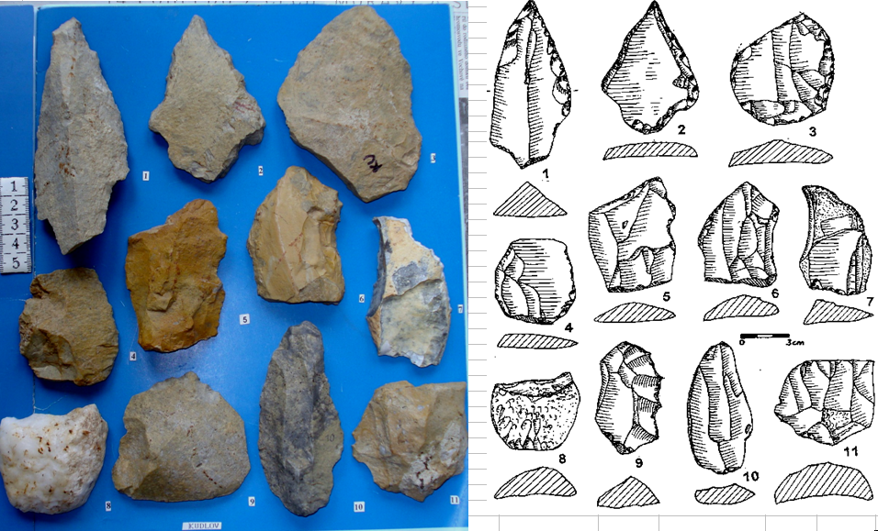

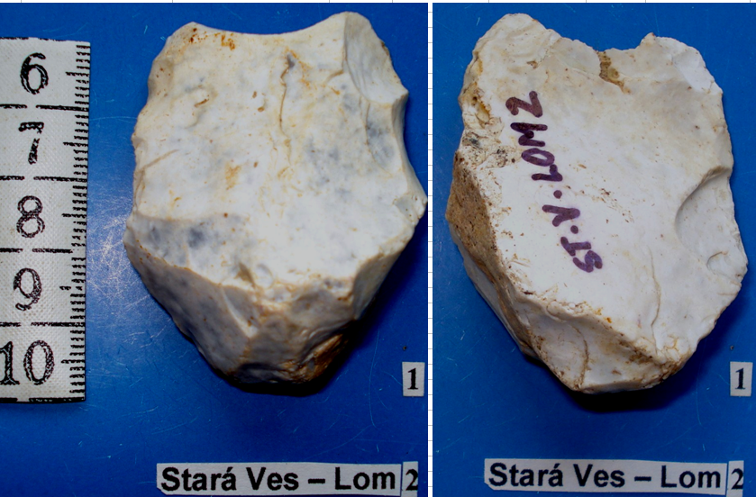
 | ARTEFAKT | TYP nebo bližší určení | ROZMĚRY | SUROVINA | BARVA - PATINA | Č. U OBR. | NALEZIŠTĚ | ZN.OKR. | POZNÁMKA
14 | JÁDROVÝ NÁSTROJ | ČÁST HROTIT. NÁSTR. | (51)x37x24 | PAZOUREK | BÍLÁ PATINA | 1 | ST. VES, | NJ | STAROPALEOLITICKÝ NÁSTROJ BEZ TERMINÁL. ČÁSTI
 |  |  |  |  |  |  | LOM 2

 |  |  |  |  |  |  |  |  | OBR. 4

 | ARTEFAKT | TYP nebo bližší určení | ROZMĚRY | SUROVINA | BARVA - PATINA | Č. U OBR. | NALEZIŠTĚ | ZN.OKR. | POZNÁMKA
15 | RYDLO | PŘÍČNÉ, NA ÚŠTĚPU | 41X30X11 | PAZOUREK | BÍLÁ PATINA | 2 | ST.VES, | NJ | STŘEDOPALEOLITICKÝ NÁSTROJ
 |  |  |  |  |  |  | LOM 2
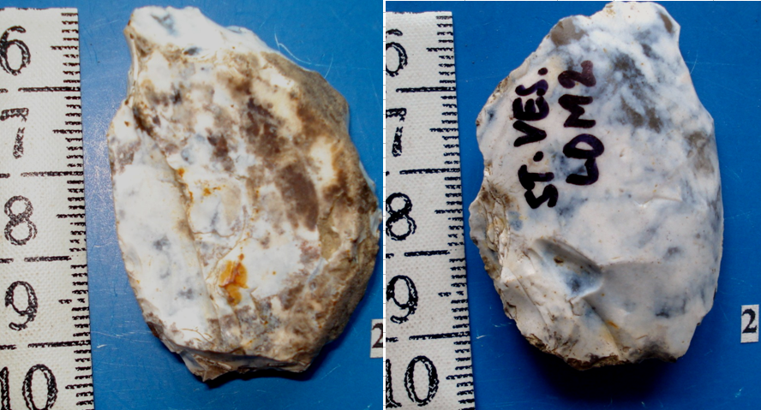

 |  |  |  |  |  |  |  |  | OBR. 5
 | ARTEFAKT | TYP nebo bližší určení | ROZMĚRY | SUROVINA | BARVA - PATINA | Č. U OBR. | NALEZIŠTĚ | ZN.OKR. | POZNÁMKA
16 | HROT | MOUSTIERSKÝ | 66X39X17,4 | PAZOUREK | BÍLÁ PATINA | 1 | V. ALBRECHTICE, | NJ | STŘEDOPALEOLITICKÝ NÁSTROJ
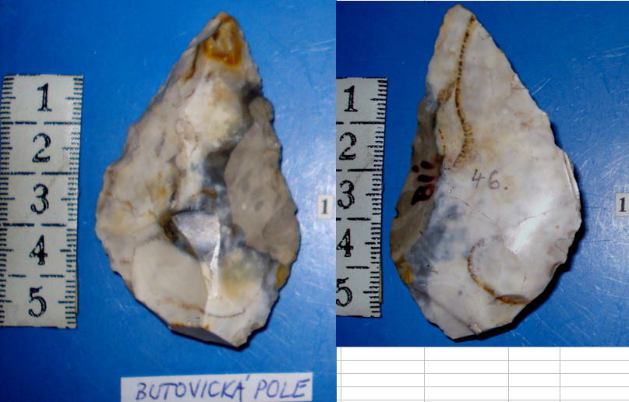
 |  |  |  |  |  |  | BUTOV. POLE

 |  |  |  |  |  |  |  |  | OBR. 6
 | ARTEFAKT | TYP nebo bližší určení | ROZMĚRY | SUROVINA | BARVA - PATINA | Č. U OBR. | NALEZIŠTĚ | ZN.OKR. | POZNÁMKA
17 | HROT | LISTOVITÝ (DEFEKT.) | 65X49X18,5 | PAZOUREK | BÍLÁ PATINA | 2 | V. ALBRECHTICE, | NJ | PĚSTNÍ KLÍNEK (PODLE R. J.)
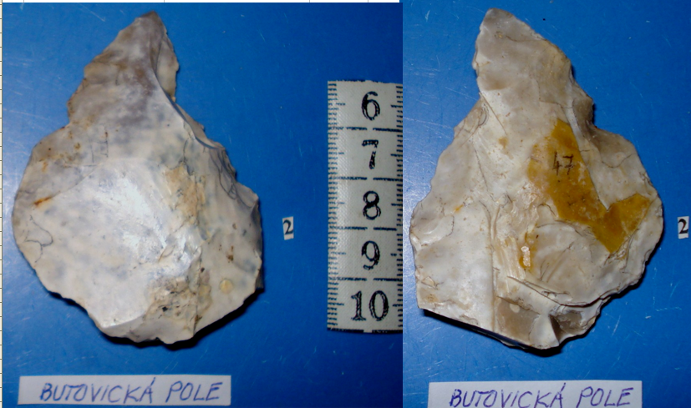
 |  |  |  |  |  |  | BUTOV. POLE

 |  |  |  |  |  |  |  | OBR. 7
 | ARTEFAKT | TYP nebo bližší určení | ROZMĚRY | SUROVINA | BARVA - PATINA | Č. U OBR. | NALEZIŠTĚ | ZN.OKR. | POZNÁMKA
18 | BIFACIÁLNÍ NÁSTROJ | PĚSTNÍ KLÍN | 82X65X15 | RADIOLARIT | ČOKOLÁDOVÁ | 2 | V. ALBRECHTICE, | NJ | NÁLEZENO ASI 150 m JV OD MOUSTIERSKÉHO HROTU
 |  |  |  |  |  |  | BUTOV. POLE

 |  |  |  |  |  |  |  |  | OBR. 8
 | ARTEFAKT | TYP nebo bližší určení | ROZMĚRY | SUROVINA | BARVA - PATINA | Č. U OBR. | NALEZIŠTĚ | ZN.OKR. | POZNÁMKA
19 | HROTITÝ NÁSTROJ | S LATERÁLNÍ RETUŠI | 80X52,5X24 | PAZOUREK | BÍLÁ PATINA | 1 | HL.ŽIVOTICE, | NJ
 |  |  |  |  |  |  | LESNÍ ŠKOLKA

 |  |  |  |  |  |  |  |  | OBR. 9
 | ARTEFAKT | TYP nebo bližší určení | ROZMĚRY | SUROVINA | BARVA - PATINA | Č. U OBR. | NALEZIŠTĚ | ZN.OKR. | POZNÁMKA
20 | HROT (BEZ TERMIN. ČÁSTI) | MOUSTIERSKÝ | (48,5)X38X10 | PAZOUREK | BÍLÁ PATINA | 1 | V.ALBRECHTICE, | NJ | MICOQUIEN
 |  |  |  |  |  |  | U SILNICE

 |  |  |  |  |  |  |  |  | OBR. 10
 | ARTEFAKT | TYP nebo bližší určení | ROZMĚRY | SUROVINA | BARVA - PATINA | Č. U OBR. | NALEZIŠTĚ | ZN.OKR. | POZNÁMKA
21 | DRASADLO | () | () | PAZOUREK | BÍLÁ PATINA | 10 | STARÁ VES | NJ | STŘEDNÍ PALEOLIT
 |  |  |  |  |  |  | HORNÍ LOK.
22 | DRASADLO | () | () | PAZOUREK | BÍLÁ PATINA | 15 | STARÁ VES | NJ | STŘEDNÍ PALEOLIT
 |  |  |  |  |  |  | HORNÍ LOK.
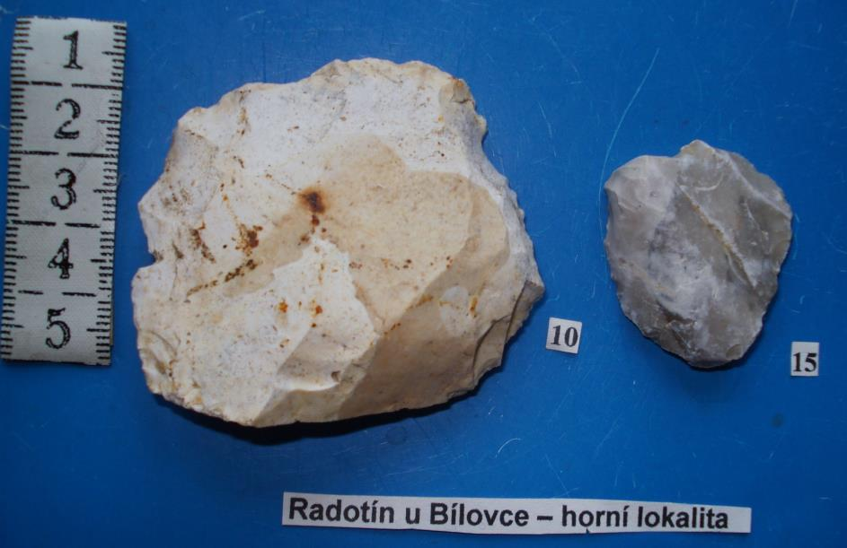

 |  |  |  |  |  |  |  |  | OBR. 11
 | ARTEFAKT | TYP nebo bližší určení | ROZMĚRY | SUROVINA | BARVA - PATINA | Č. U OBR. | NALEZIŠTĚ | ZN.OKR. | POZNÁMKA
23 | KLÍNOVÝ NŮŽ | () | () | ROHOVEC | SVĚTLEŠEDÁ | 28 | SEDLNICE, | NJ | STŘED. PALEOLIT
 |  |  |  |  |  |  | PÍSKOVNA

 |  |  |  |  |  |  |  |  | OBR. 12
 | ARTEFAKT | TYP nebo bližší určení | ROZMĚRY | SUROVINA | BARVA - PATINA | Č. U OBR. | NALEZIŠTĚ | ZN.OKR. | POZNÁMKA
24 | DRASADLO | NA ÚŠTĚPU | 38x19x9 | PAZOUREK | BÍLÁ PATINA | 1 | BÍLOVEC-SEVER | NJ | STARÝ PALEOLIT
25 | DRASADLO | () | 49x29x17,5 | PAZOUREK | HNĚDÁ S BÍL. PAT. | 2 | BÍLOVEC-SEVER | NJ | STARÝ PALEOLIT
26 | ŠKRABADLO | S DRUHOT. RETUŠÍ | 39x35,5x15 | PAZOUREK | HNĚDÁ S KŮROU | 3 | BÍLOVEC-SEVER | NJ | STARÝ PALEOLIT
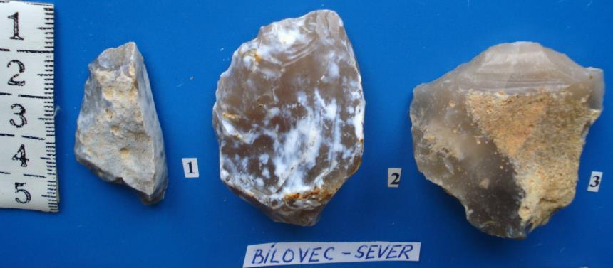

 |  |  |  |  |  |  |  |  | OBR. 13
 | ARTEFAKT | TYP nebo bližší určení | ROZMĚRY | SUROVINA | BARVA - PATINA | Č. U OBR. | NALEZIŠTĚ | ZN.OKR. | POZNÁMKA
27 | DRASADLO | () | 127X74X18 | PRACH. JÍLOVEC | ŽLUTOHNĚDÁ | 7 | STARÁ VES, | NJ | STARÝ PALEOLIT
 |  |  |  |  |  |  | HORNÍ LOK.

 |  |  |  |  |  |  |  | OBR. 14
 | ARTEFAKT | TYP nebo bližší určení | ROZMĚRY | SUROVINA | BARVA - PATINA | Č. U OBR. | NALEZIŠTĚ | ZN.OKR. | POZNÁMKA
28 | ZOUBKY | NA ÚŠTĚPU S KŮROU | 54X35X22 | PAZOUREK | BÍLÁ PATINA | 2 | STARÁ VES, | NJ | STARÝ PALEOLIT
29 | HROTITÝ NÁSTROJ | S ČÁSTEČ. PLOŠNOU RET. | 44X24X14 | PAZOUREK | BÍLÁ PATINA | 3 | STARÁ VES, | NJ | STARÝ PALEOLIT
30 | DRASADLO | () | 50X24X9 | PAZOUREK | BÍLÁ PATINA | 4 | STARÁ VES, | NJ | STARÝ PALEOLIT
 |  |  |  |  |  | VŠE | HORNÍ LOK.

 |  | (HORNÍ LOKALITA)
 |  |  |  |  |  |  |  | OBR. 15
 | ARTEFAKT | TYP nebo bližší určení | ROZMĚRY | SUROVINA | BARVA - PATINA | Č. U OBR. | NALEZIŠTĚ | ZN.OKR. | POZNÁMKA
31 | JÁDRO | SEMIDISKOIDNÍ | 32X24X15 | PAZOUREK | BÍLÁ PATINA | 1 | STARÁ VES, LOM | NJ | STŘEDNÍ PALEOLIT
32 | DRASADLO | () | 24X19X8 | PAZOUREK | BÍLÁ PATINA | 3 | STARÁ VES, LOM | NJ | STŘEDNÍ PALEOLIT

 | ARTEFAKT | TYP nebo bližší určení | ROZMĚRY | SUROVINA | BARVA - PATINA | Č. U OBR. | NALEZIŠTĚ | ZN.OKR. | POZNÁMKA
33 | DRASADLO | S DRUHOTNOU RETUŠÍ | 53X44X18 | PAZOUREK | BÍLÁ PATINA | 5 | STARÁ VES-LOM | NJ | STŘEDNÍ PALEOLIT
34 | DRASADLO | () | 59X41X24 | PAZOUREK | ŽLUTOHNĚDÁ | 6 | STARÁ VES-LOM | NJ | STŘEDNÍ PALEOLIT

 |  |  |  |  |  | OBR. 16

 | ARTEFAKT | TYP nebo bližší určení | ROZMĚRY | SUROVINA | BARVA - PATINA | Č. U OBR. | NALEZIŠTĚ | ZN.OKR. | POZNÁMKA
35 | PĚSTNÍ KLÍN | S ODŠTÍPNUTOU ČÁSTÍ | () | ROHOVEC | S BÍLOU PATINOU | 1 | PŘÍBOR- J.SLOUP | NJ | STŘEDNÍ PALEOLIT
36 | DRASADLO | () | () | KREVEL | HNĚDÁ | 2 | PŘÍBOR- J.SLOUP | NJ | STŘEDNÍ PALEOLIT

 |  |  |  |  |  |  | OBR. 17

 | ARTEFAKT | TYP nebo bližší určení | ROZMĚRY | SUROVINA | BARVA - PATINA | Č. U OBR. | NALEZIŠTĚ | ZN.OKR. | POZNÁMKA
37 | ŠKRABADLO | ÚŠTĚPOVÉ | () | ROHOVEC | ŽLUTOBÍLÁ | 7 | PŘÍBOR- J.SLOUP | NJ
38 | JÁDRO | () | () | ROHOVEC | BÍLÁ | 8 | PŘÍBOR- J.SLOUP | NJ
39 | DRASADLO | () | () | ROHOVEC | BÍLÁ | 9 | PŘÍBOR- J.SLOUP | NJ

 |  |  |  |  |  | OBR. 18

 |  |  |  |  |  |  |  |  | OBR. 19
 | ARTEFAKT | TYP nebo bližší určení | ROZMĚRY | SUROVINA | BARVA - PATINA | Č. U OBR. | NALEZIŠTĚ | ZN.OKR. | POZNÁMKA
40 | BIFACIÁLNÍ NÁSTROJ | () | () | ROHOVEC | S PATINOU | 28 | HL. ŽIVOTICE, | NJ | 2010-05-25
 |  |  |  |  |  |  | LESNÍ ŠKOLKA

 |  |  |  |  |  |  | OBR. 19
 | ARTEFAKT | TYP nebo bližší určení | ROZMĚRY | SUROVINA | BARVA - PATINA | Č. U OBR. | NALEZIŠTĚ | ZN.OKR. | POZNÁMKA
41 | HROT | LEVALLOISKÝ | () | PAZOUREK | BÍLÁ PATINA | 5 | STARÁ VES, | NJ | PALEOLIT
 |  |  |  |  |  |  | HORNÍ LOK.

 |  |  |  |  |  |  |  | OBR. 20
 | ARTEFAKT | TYP | ROZMĚRY | SUROVINA | BARVA - PATINA | Č. U OBR. | NALEZIŠTĚ | ZN.OKR.
59 | HROT (s kůrou) | MOUSTIERSKÝ | () | PAZOUREK | BÍLÁ PATINA | 9 | V. ALBRECHTICE, | NJ
 |  |  |  |  |  |  | ŽELEZ. STANICE

